产品列表
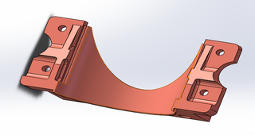
厂 家 | PY攀业氢能 | 厂 家 | PY攀业氢能
产品编号 | 0102091100024 | 产品编号 | 0102091100024
产品名称 | 气瓶垫上前 | 产品名称 | 气瓶垫上前
生产日期 | 2025-01-08 | 生产日期 | 2025-01-08

厂 家 | PY攀业氢能 | 厂 家 | PY攀业氢能
产品编号 | 0102091100024 | 产品编号 | 0102091100024
产品名称 | 气瓶垫上前 | 产品名称 | 气瓶垫上前
生产日期 | 2025-01-08 | 生产日期 | 2025-01-08

